A debole B forte (2)
Titolazione acido debole monoprotico - base forte monoprotica

 | Concentrazione soluzione da titolare (N) | 0.1 |  | Modificare la concentrazione in C4(inserire valori compresi tra 0,01 e 1 eq/l), la costante dell'acido (inserire valori compresi tra 0,001 e 0,0000001 eq/l). E' possibile modificare anche il volume della sostanza da titolare e i mL di NaOH aggiunti ad eccezione del volume al punto equivalente (M10) che si aggiorna automaticamente. Osservare il grafico dopo aver apportato le variazioni.
 | Concentrazione soluzione Titolante (N) | 0.1
 | Costante acido | 1.80E-05
 | Volume soluzione da titolare (ml) | 50

 | mL NaOH aggiunti | 0 | 5 | 10 | 20 | 40 | 45 | 48 | 49 | 49.5 | 49.9 | 50 | 50.1 | 50.5 | 51 | 55 | 70
 | pH | 2.87 | 3.79 | 4.14 | 4.57 | 5.35 | 5.70 | 6.12 | 6.43 | 6.74 | 7.44 | 8.72 | 10.00 | 10.70 | 11.00 | 11.68 | 12.22

Foglio1 (2)
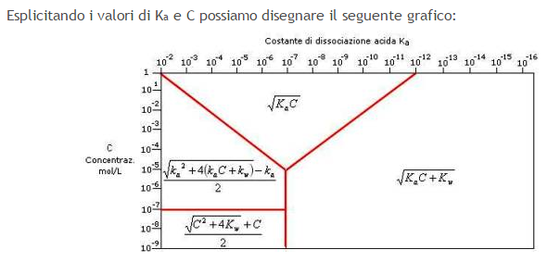
Ka | 1.00E-10
C | 1.00E-05 | 4(KaC+Kw)
Kw | 1.00E-14 | Ka
 | radq(Ka*C) | 3.1622776602E-08 | 7.50
 | radq(Ka*C+Kw) | 1.05E-07 | 6.98
 | (radq(Ka*Ka+4*(Ka*C))/2-Ka/2 | 3.16E-08 | 7.50
 | (radq(Ka*Ka+4*(Ka*C+Kw))/2-Ka/2 | 1.05E-07 | 6.98
 | C/2+(radq(C*C+4Kw))/2 | 1.50E-05 | 4.82

